상품제안서
PU 오플 명함지갑 | 상품코드: F03362

 |  |  |  |  |  |  | 02-412-0044 | www.easy1.co.kr
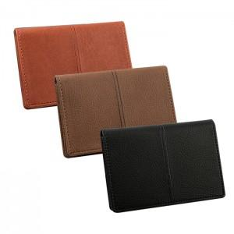

【상세/제작정보】 | 동판비 30,000원 별도 불박 인쇄(최소수량이하 주문시 별도비용이 추가됩니다)

【인쇄/포장옵션】 | 불박 / 포장지포장

【공급단가】 | 수량 | 100~ | 300~ | 500~ | 1,000~ | 3,000~
*VAT별도 | 단가 | 6,210원 | 5,980원 | 5,750원 | 5,520원 | 5,380원

【상품 URL】 | http://www.easy1.co.kr/src/goods_detail.php?gdno=3362

